Sheet1
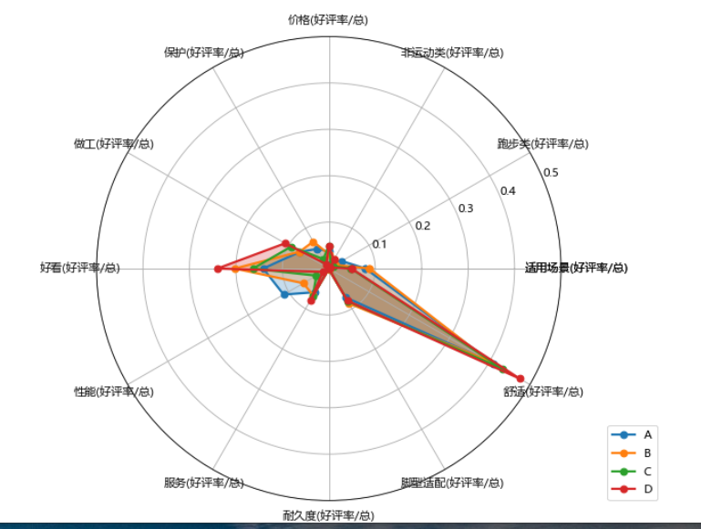
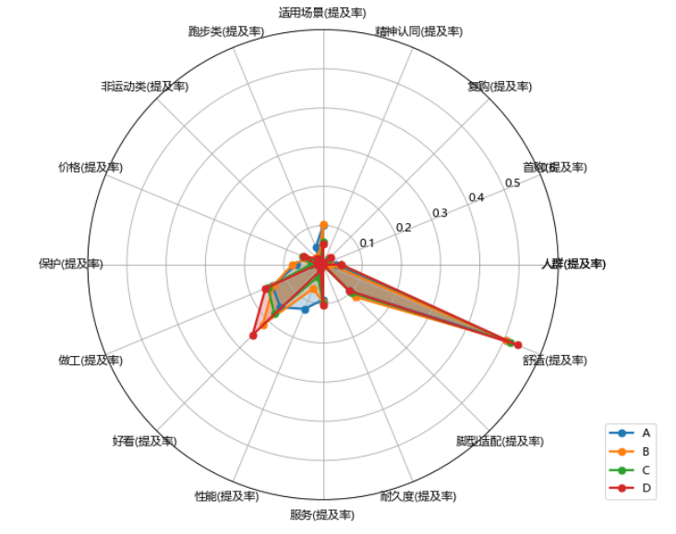
 |  |  | 提及率 |  |  |  |  |  |  |  |  |  |  |  |  |  |  |  | 好评率（sum(好评)/评论数 后 sku average)
segment_manually | 评论数 | 适用场景entropy | 人群(提及率) | 首购(提及率) | 复购(提及率) | 精神认同(提及率) | 适用场景(提及率) | 跑步类(提及率) | 非运动类(提及率) | 价格(提及率) | 保护(提及率) | 做工(提及率) | 好看(提及率) | 性能(提及率) | 服务(提及率) | 耐久度(提及率) | 脚型适配(提及率) | 舒适(提及率) | 适用场景(好评率/总) | 跑步类(好评率/总) | 非运动类(好评率/总) | 价格(好评率/总) | 保护(好评率/总) | 做工(好评率/总) | 好看(好评率/总) | 性能(好评率/总) | 服务(好评率/总) | 耐久度(好评率/总) | 脚型适配(好评率/总) | 舒适(好评率/总) | 适用场景(差评率/总) | 跑步类(差评率/总) | 非运动类(差评率/总) | 价格(差评率/总) | 保护(差评率/总) | 做工(差评率/总) | 好看(差评率/总) | 性能(差评率/总) | 服务(差评率/总) | 耐久度(差评率/总) | 脚型适配(差评率/总) | 舒适(差评率/总)
A | 136500 | 192% | 3% | 0% | 2% | 0% | 10% | 5% | 1% | 5% | 7% | 14% | 15% | 12% | 9% | 0% | 9% | 50% | 8% | 3% | 1% | 4% | 5% | 7% | 14% | 11% | 6% | 0% | 7% | 41% | 2% | 2% | 0% | 1% | 2% | 7% | 1% | 1% | 3% | 0% | 2% | 10%
B | 38344 | 169% | 2% | 1% | 3% | 0% | 10% | 2% | 2% | 4% | 8% | 14% | 22% | 7% | 9% | 0% | 12% | 51% | 9% | 2% | 2% | 3% | 7% | 7% | 20% | 6% | 7% | 0% | 9% | 40% | 1% | 1% | 0% | 1% | 1% | 6% | 1% | 0% | 3% | 0% | 3% | 11%
C | 319964 | 232% | 5% | 0% | 2% | 0% | 6% | 2% | 1% | 6% | 3% | 15% | 18% | 3% | 10% | 0% | 10% | 52% | 5% | 1% | 1% | 5% | 2% | 9% | 16% | 3% | 7% | 0% | 8% | 43% | 1% | 1% | 0% | 1% | 1% | 6% | 1% | 0% | 3% | 0% | 2% | 8%
D | 404703 | 194% | 5% | 0% | 3% | 0% | 5% | 1% | 2% | 5% | 1% | 16% | 25% | 2% | 10% | 0% | 9% | 54% | 5% | 0% | 2% | 5% | 1% | 11% | 24% | 1% | 8% | 0% | 8% | 47% | 0% | 0% | 0% | 1% | 0% | 5% | 1% | 0% | 2% | 0% | 1% | 6%

